WLAN
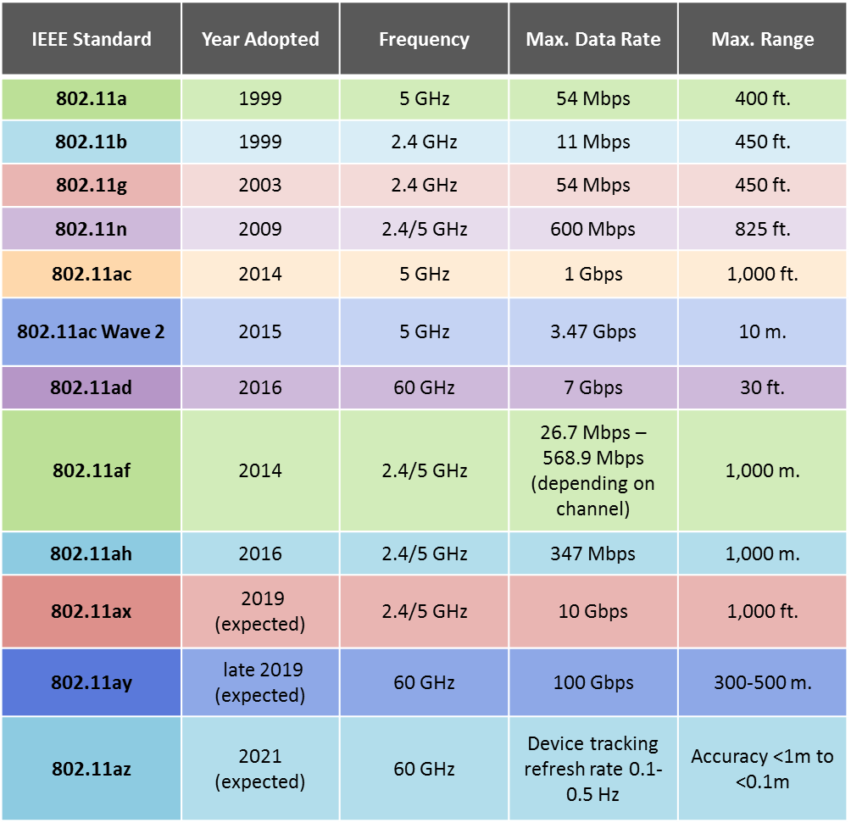
tập các chuẩn | Chuẩn 802.11 | Năm 1997 |  | 2 Mbps với băng tần 2.4 GHz,
đặc tả thông số kĩ thuật của mạng không dây |  |  |  | rất chậm so với ngày nay và không được áp dụng rộng rãi trên thị trường
IEEE 802.11
 | 802.11b | 7 năm 1999 |  | 11 Mpbs |  | 2.4 GHz
 |  |  |  | giá thành rẻ, phạm vi tín hiệu rộng (70-150m)
 |  |  |  | tuy nhiên tốc độ tối đa khá thấp (11 Mpbs) và dễ bị nhiễu.
 | 802.11a |  |  | 54 Mpbs |  | 5 GHz |  | (40 - 100 m)
 |  |  |  | cũng được phát triển song song với chuẩn 802.11b,
 |  |  |  | tuy nhiên chuẩn a thường được sử dụng trong các mạng của doanh nghiệp thay vì gia đình như chuẩn b vì giá thành khá cao.
 | 802.11g | Năm 2003 |  | chuẩn WiFi thế hệ thứ 3
 |  |  |  | kết hợp giữa chuẩn a và b |  |  |  | (đắt hơn b)
 |  |  |  | 54 Mpbs |  | 2.4 GHz
 |  |  |  | tốc độ cao, phạm vi tín hiệu tốt
 |  |  |  | có khả năng tương thích với chuẩn b
 | 802.11n |  |  | 600 Mpbs |  | 2.4 GHz và 5 GHz |  |  | phát sóng song song. | nếu router hỗ trợ
 |  |  |  | sử dụng công nghệ MIMO tận dụng nhiều anten hơn.
 |  |  |  | tốc độ cao, phạm vi tín hiệu rất tốt (từ 100-250m)
 |  |  |  | giá thành đang ngày càng phù hợp
 | Chuẩn 802.11ac |  | Wi-Fi 5 | 1730 Mbps | MIMO | 5 GHz | (about 1–10 meters)
 |  |  |  | giá thành của WiFi chuẩn ac hiện tại còn khá cao

 | * 2x2 | multiple antenna |  | two transmitting, two receiving

